I
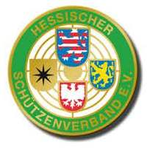
 |  |  |  |  | KK - Standardgewehr Auflage 2024

 |  |  |  |  |  | Region Fulda

 |  |  |  |  | Senioren/innen I (70-71) (1964 -1973)

Platz | Name | Vorname | Verein | 1. Runde | 2. Runde | 3. Runde | 4. Runde | 5. Runde | 6. Runde | Gesamt
1. | Scheich | Siegmar | Magdlos | 300.7 | 301.4 |  |  |  |  | 602.1
2. | Diegelmann | Reiner | Neuhof | 292 | 301.7 |  |  |  |  | 593.7
3. | Happ | Detlef | Neuhof | 290.5 | 299.2 |  |  |  |  | 589.7
4. | Biensack | Peter | Mackenzell | 295.6 | 292.5 |  |  |  |  | 588.1
5. | Koch | Mario | Magdlos | 291.1 | 295.6 |  |  |  |  | 586.7
6. | Trüschler | Gerhold | Neuhof | 287.3 | 278.9 |  |  |  |  | 566.2
7. | Faust | Herbert | Hauswurz | 284.7 | 280.3 |  |  |  |  | 565.0
8. | Hörr | Jürgen | Magdlos | 277.7 | 277.2 |  |  |  |  | 554.9
9. | Schütz | Christoph | Engelhelms | 252.7 | 255.4 |  |  |  |  | 508.1

